Estadísticas
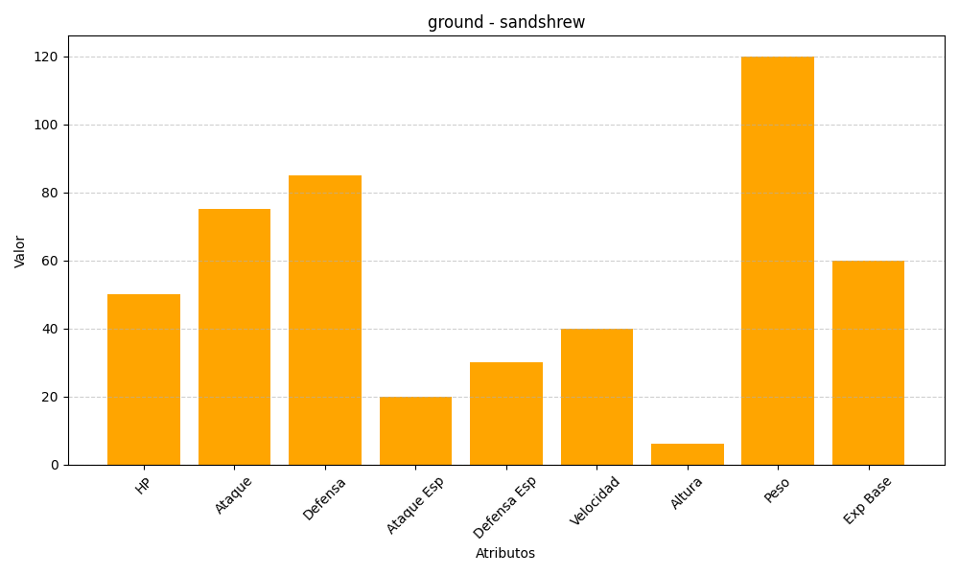
ID | Nombre | Tipo | HP | Ataque | Defensa | Ataque Especial | Defensa Especial | Velocidad | Altura | Peso | Experiencia Base
27 | sandshrew | ground | 50 | 75 | 85 | 20 | 30 | 40 | 6 | 120 | 60

